상품제안서
친환경 씨앗연필 1P | 상품코드: F00563

 |  |  |  |  |  |  | 02-412-0044 | www.easy1.co.kr
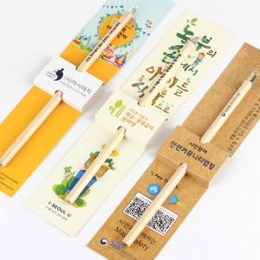 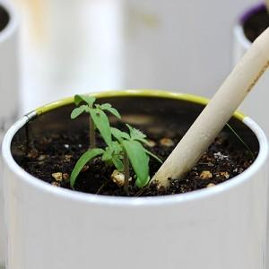 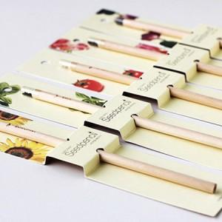

【상세/제작정보】 | 연필을 다 쓰고 난 후 씨앗을 심는 도구로 리싸이클 아이디어 상품

【인쇄/포장옵션】 | 실크 / OPP(비닐)

【공급단가】 | 수량 | 500~ | 1,000~ | 2,000~ | 3,000~ | 5,000~
*VAT별도 | 기본배경지 | 740원 | 710원 | 680원 | 660원 | 640원
 | 배경지맞춤제작 | 1,820원 | 1,750원 | 1,680원 | 1,620원 | 1,570원

【상품 URL】 | https://dev.easy1.co.kr:443/src/goods_detail.php?gdno=563

